Рівень 1
Питання №1
 | Система контролю за швидкістю руху має наступні характеристики:
 | при швидкості 50 і менше км/год – система не реагує
 | при швидкості більше ніж 50, але менше ніж 55 км/год – система видає попередження
 | при швидкості більше ніж 55, але менше ніж 60 км/год – система випише штраф
 | при швидкості більше, ніж 60 км/год – водій отримає штраф та штрафний бал у водійське посвідчення

 | Швидкість в системі вимірюється цілими значеннями. Який з наборів тестових даних
 | можна використати для перевірки всіх граничних значень еквівалентних класів?
 | а) 0, 49, 50, 54, 59, 60
 | b) 50, 55, 60
 | c) 49, 50, 54, 55, 60, 62
 | d) 50, 51, 55, 56, 60, 61

0-50
51-55
56-60
61 и более
не реагує
попередження
виписує штраф
штраф та штр. бал

Питання 2
 | Фітнес застосунок рахує кількість кроків і надсилає користувачам повідомлення,
 | щоб заохотити їх рухатися. В залежності від кількості кроків фідбек буде таким:
 | до 1000 кроків включно – “Житель дивана”
 | від 1000 до 2000 кроків включно – “Лежибока”
 | від 2000 до 4000 кроків включно – “Рухай тілом!”
 | від 4000 до 6000 кроків включно – “Непогано!”
 | більше 6000 – “Молодець, так тримати!”

 | Який набір тестових даних надасть найкраще покриття класів еквівалентності?
 | a) 0, 1000, 2000, 3000, 4000
 | b) 1000, 2001, 4000, 4001, 6000
 | c) 123, 2345, 3456, 4567, 5678
 | d) 666, 999, 2222, 5555, 6666

0-1000
житель дивана
лежибока
1001-2000
2001-4000
4001-6000
6001 и более
Двигай телом
Непогано
Молодець, так тримати

Додатково (2) урок 9
READ A READ B
IF A > B
THEN A = A + 1
ELSE B = B + 1
ENDIF
WHILE A > B
B = A * B
A = A + 1
ENDWHILE
Для 100% покрытия утверждений и решений достаточно 2 тест-кейсов

READ A READ B
IF A > B
THEN A = A + 1
ELSE B = B + 1
ENDIF
WHILE
A > B
B = A * B
A = A + 1
ENDWHILE

Додатково (3) урок 9
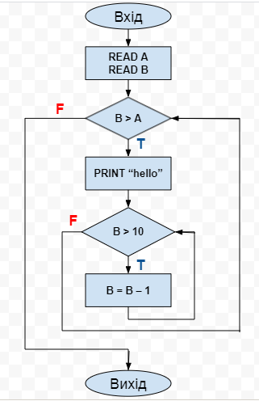
READ A READ B
WHILE B > A
PRINT “hello”
WHILE B > 10
B = B – 1
ENDWHILE
ENDWHILE
Для 100% покрытия утверждений и решений достаточно 1 тест-кейса

READ A READ B
WHILE B > A
PRINT “hello”
WHILE
B > 10
B = B – 1
ENDWHILE

Додатково (4) урок 9
READ A READ B
IF B < A
THEN
WHILE A < 2
A = A +2
PRINT “a”
ENDWHILE
ELSE IF A = B
THEN B = 2B
ELSE A = 2A
ENDIF
ENDIF
Для 100% покрытия утверждений и решений достаточно 3 тест-кейсов

READ A READ B
IF B < A
THEN
B = 2B
ELSE
A = 2A
ENDIF
WHILE
A < 2
A = A +2
Print “a”
ENDWHILE
IF A=B
ENDIF

